Feuil1
COMMANDES AU PRES DE |  |  | Recensement des besoins
Ambre Chartier | achartier@ccvt.fr | 06 28 91 03 05 | Outils de communication - Pastoralisme

Coordonnées |  |  | Outils | Campagne "Montagne… Respect!"
Nom | Nom de la structure | Contact (mail) |  |  |  |  |  |  |  |  |  |  | Plastifié (cocher la case)
 |  |  | Affiches A3 | indiquer la quantité souhaitée
 |  |  | Affiches A4
Nom de l'alpage (si concerné) |  |  | Cartes postales

 |  |  |  | Autres outils disponibles
 |  |  | Outils | 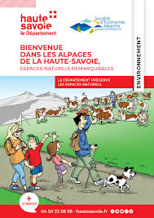 |  |  | 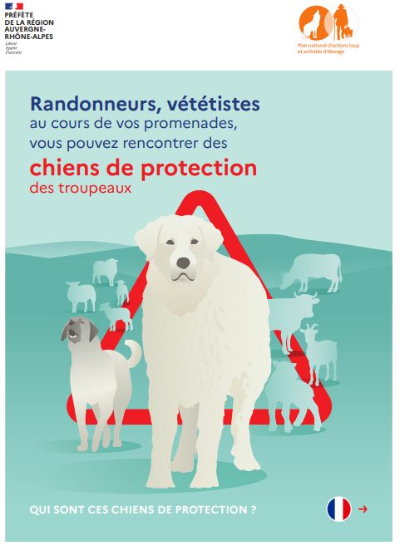 | 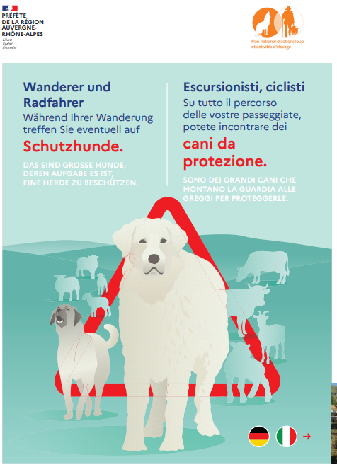 | 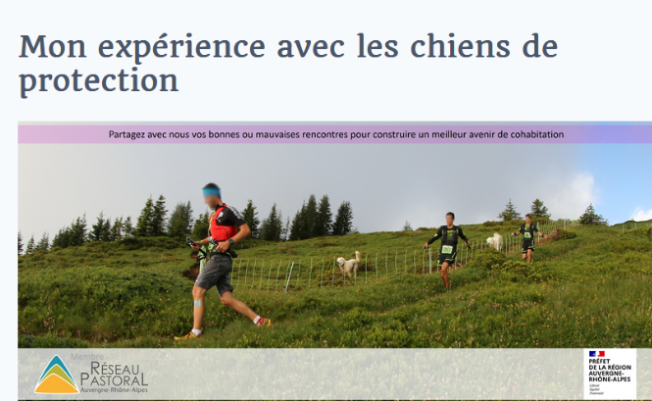 |  |  | 
Remarques / observations |  |  |  | BD "Alpages de Haute Savoie" | Guide des bons comportements en montagne | BD - Chien de protection | Flyer Français | Flyer multilingues | Flyer " Enquête rencontre avec un chien de protection" |  | Stickers Montagne respect | set de table A3
 |  |  | Nombre d'unités

 |  |  |  | Outils réservés aux alpagistes
 |  |  | Outils |  |  |  |  |  |  |  | 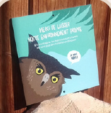
 |  |  |  | Panneau A3 Parking | Magnet véhicule | Plaque ronde parcs | Plaque ronde Abreuvoir | Sticker Abreuvoir Vache | Sticker Abreuvoir Chèvre | Plaque carrée Abreuvoir | Plaque carrée toilettes | Panneau A3 général
 |  |  | Nombre d'unités souhaités

